상품제안서
카카오75 퍼팅골프우산 (라이언) | 상품코드: F26217

 |  |  |  |  |  |  | 02-412-0044 | www.easy1.co.kr
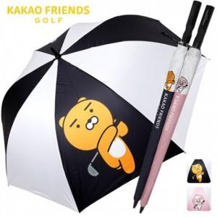

【상세/제작정보】

【인쇄/포장옵션】 | 실크, 원단 1도 / 포장불가능

【공급단가】 | 수량 | 100~ | 300~ | 500~ | 1,000~ | 3,000~
*VAT별도 | 단가 | 21,560원 | 21,210원 | 20,700원 | 20,180원 | 19,830원

【상품 URL】 | https://dev.easy1.co.kr:443/src/goods_detail.php?gdno=26217

